Dashboard
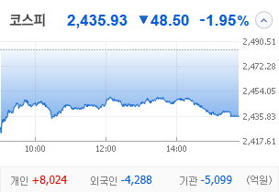
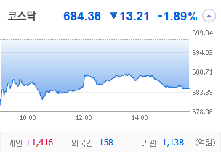
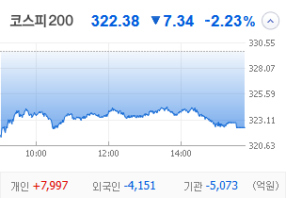
KOSPI |  | KOSDAQ |  | KOSPI 200 | 경제전망리포트 업데이트 |  |  |  |  | 종목명 | 0
 |  |  |  |  | 상승종목 |  |  |  |  | 종목별 투자정보
 |  |  |  |  | 번호 | 구분 | 등락률순위 | 종목명 | URL | 현재가
 |  |  |  |  | 1 | KOSPI | 1 | 0 | 0 | 전일비
 |  |  |  |  | 2 |  | 2 | 0 | 0 | 등락률 |  |  | 끌고오는 방법
 |  |  |  |  | 3 |  | 3 | 0 | 0 | 거래량 |  |  | 같이 고민해 쥬세요
 |  |  |  |  | 4 |  | 4 | 0 | 0 | 시가총액
다우산업 |  | 나스닥 |  | S&P 500 | 5 |  | 5 | 0 | 0 | 영업이익
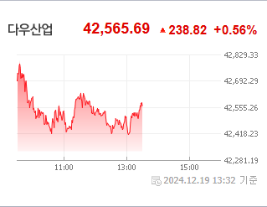
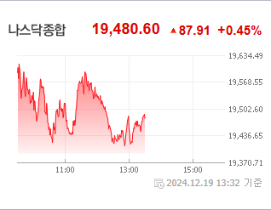
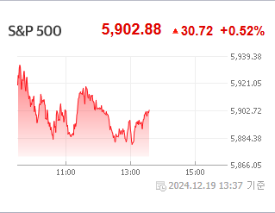
43,828.06 | 하락 86.06 -0.2% | 19,926.72 | 23.88+.12%상승 |  | 6 |  | 6 | 0 | 0 | 외국인비율
 |  |  |  |  | 7 |  | 7 | 0 | 0 | PER
 |  |  |  |  | 8 |  | 8 | 0 | 0 | ROE
 |  |  |  |  | 9 |  | 9 | 0 | 0 | PBR
 |  |  |  |  | 10 |  | 10 | 0 | 0
 |  |  |  |  | 11 | KOSDAQ | 1 | 0 | 0
USD환율 |  | JPY환율 |  | EUR환율 | 12 |  | 2 | 0 | 0
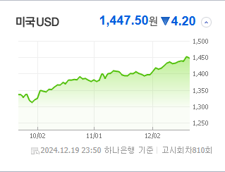
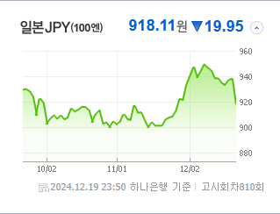
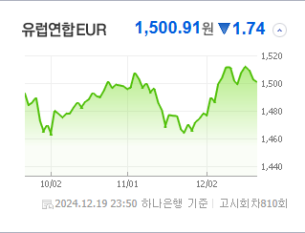
 |  |  |  |  | 13 |  | 3 | 0 | 0 | 공시지표
 |  |  |  |  | 14 |  | 4 | 0 | 0 | 파일명 |  |  | URL
 |  |  |  |  | 15 |  | 5 | 0 | 0
 |  |  |  |  | 16 |  | 6 | 0 | 0
 |  |  |  |  | 17 |  | 7 | 0 | 0 | 오늘자 뉴스
 |  |  |  |  | 18 |  | 8 | 0 | 0 | 제목 | 요약 | 본문 | 출처 | URL
WTI |  | 유가 |  | 금 | 19 |  | 9 | 0 | 0
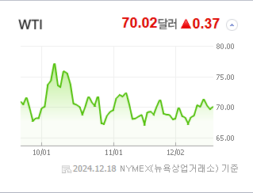
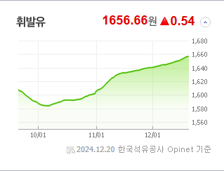
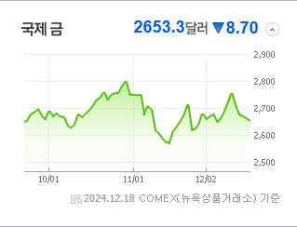
 |  |  |  |  | 20 |  | 10 | 0 | 0

 |  |  |  |  | 실시간 뉴스
 |  |  |  |  | 출처 |  | 제목 |  | URL
 |  |  |  |  | 매일경제 |  | “한국이 이란과 동급이라고?”…코인규제 후진국, 개발 인력 해외로 탈출 중 |  | ▶
 |  |  |  |  | 매일경제 |  | “이놈의 국장, 악재는 귀신같이 반영”…삼전·하이닉스, 마이크론 충격에 ‘휘청’ |  | ▶
 |  | 업종별시세 |  |  | 매일경제 |  | 신창재 회장, 한달내 주식가치 제시해야 |  | ▶
 |  |  |  |  | 뉴시스 |  | 치솟는 환율에 국민연금도 나섰다…'환헤지 최대 15% 조치' 1년 연장(종합) |  | ▶
 |  |  |  |  | 디지털타임스 |  | `파월 쇼크` 환율 15년만에 1450원 돌파[기획] |  | ▶
 |  |  |  |  | 한국경제 |  | 美 급락장에도 살아남은 유나이티드헬스 |  | ▶
 |  |  |  |  | 한국경제 |  | 윤익로 대표 "클라우드·수술 로봇 대세…대장주에 투자하라" |  | ▶
 |  |  |  |  | 이데일리 |  | ‘고위험·고수익’의 그림자…KKR에 쌓이는 평판 리스크[마켓인] |  | ▶
 |  |  |  |  | 파이낸셜뉴스 |  | 금리인하 기대감 꺾였다… 제약·바이오주 직격탄 |  | ▶
 |  |  |  |  | 한국경제 |  | "연초 환율 1500원 갈수도"…금융위기급 쇼크에 외환당국 '총력전' |  | ▶
 |  |  |  |  | 아이뉴스24 |  | 한국투자금융, '글로벌 강화' 조직개편…전민규 부사장·박철수 상무 키맨 |  | ▶
 |  |  |  |  | 매일경제 |  | 교보생명 주식가치 놓고 공방 불가피 |  | ▶
 |  |  |  |  | 파이낸셜뉴스 |  | 외인, 하루새 "팔자" 돌아서… 반등 노리던 코스피 곤두박질 [금융시장 FOMC 쇼크] |  | ▶
 |  |  |  |  | 한국경제TV |  | PER 22배 vs. 7.7배…비싸도 미국으로 |  | ▶
 |  |  |  |  | 조선비즈 |  | 韓 ETF 시장 커졌지만… “10년 투자할 상품 키워야” |  | ▶
 |  |  |  |  | 데일리안 |  | “소액주주 보호 위해 포괄적 주식 교환 제한적 허용해야” |  | ▶
 |  |  |  |  | 한국경제 |  | 파월 '12월의 찬물'…환율 1450원 뚫렸다 |  | ▶
 |  |  |  |  | 매일경제 |  | 마이크론 충격에 삼전·하이닉스 휘청 |  | ▶
 |  |  |  |  | 이코노미스트 |  | 비트코인 강세' 내년에도 계속?…기요사키의 조언, 또 나왔다 |  | ▶

